Work_report
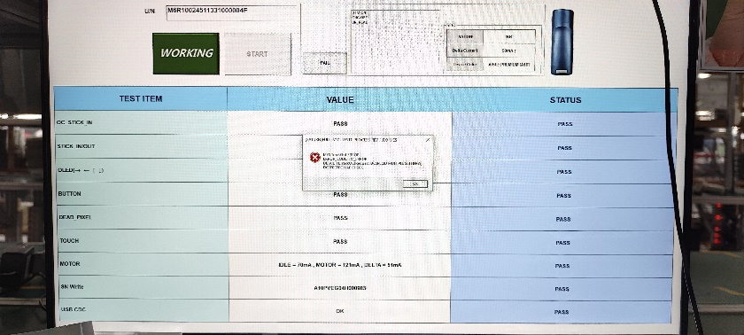
시간 | 성명 | 업무
04/07 | Cường | -Code API lọc, phân trang danh sách đấu giá, trang giới thiệu công ty, trang lịch sử công ty, trang liên hệ | 입찰 세션 리스트의 페이지 필터 및 분리, 회사 소개 페이지, 회사 연혁 페이지, 연락처 페이지의 API 코드 진행

